Štatistika
Klasifikácia TP01/09 Tab. A3
I/54 Moravské Lieskové - Nové mesto n/Váhom
Klasifikácia TP01/09 Tab. A.3. pre NETUHÉ asfaltové vozovky | 1 | 3480 m | 100%
 | 2 | 0 m | 0%
 | 3 | 0 m | 0%
 | 4 | 0 m | 0%
 | 5 | 0 m | 0%
Priemerná klas. celého úseku |  | 1.0
Priemerný Eekv úseku (Mpa) |  | 1191
Dĺžka diagnostikovaných úsekov (m) |  | 3480

Klasifikácia úsekov rozdelených podľa triedy dopravného zaťaženia TNV (TP031/09 Tab. A.3. pre NETUHÉ asfaltové vozovky)
ULS začiatok |  | ULS koniec |  | Kum. stanič. zač. (m) | Kum. stanič. kon. (m) | KM začiatok | KM koniec | Kum.vzdial. začiatok (m) | Kum.vzdial. koniec (m) | Dĺžka úseku (m) | Priem. Eekv (Mpa) | Priemerná klasifikácia | Hodnotenie | Trieda doprav. zaťaženia TNV
3514A44700 - 3514A44800 560 m |  | 3514A44800 - 3514A00108 499 m |  | 9707 | 13187 | 162.029 | 165.509 | 0 | 3480 | 3480 | 1191 | 1.0 | VÝBORNÁ | <= 500

 |  |  |  |  |  |  |  | Krok merania [m] | Smer | Počet úderov | Zmeraná dĺžka [m] | Výpočet únosnosti
 |  |  |  |  |  |  |  | 40 | 1,2 | 171 | 3480 | ÁNO

graf1
I/54 Moravské Lieskové - Nové mesto n/Váhom | I/54 Moravské Lieskové - Nové mesto n/Váhom (pokračovanie)
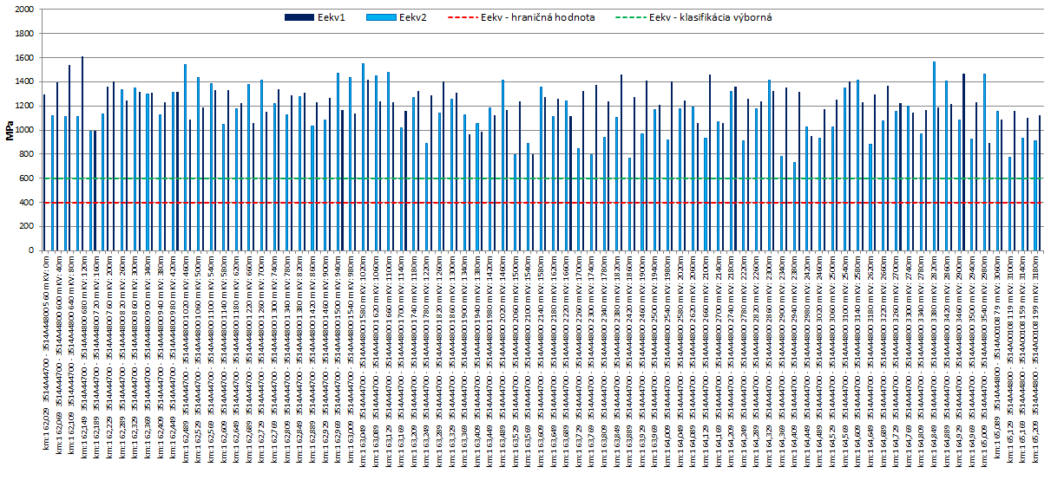
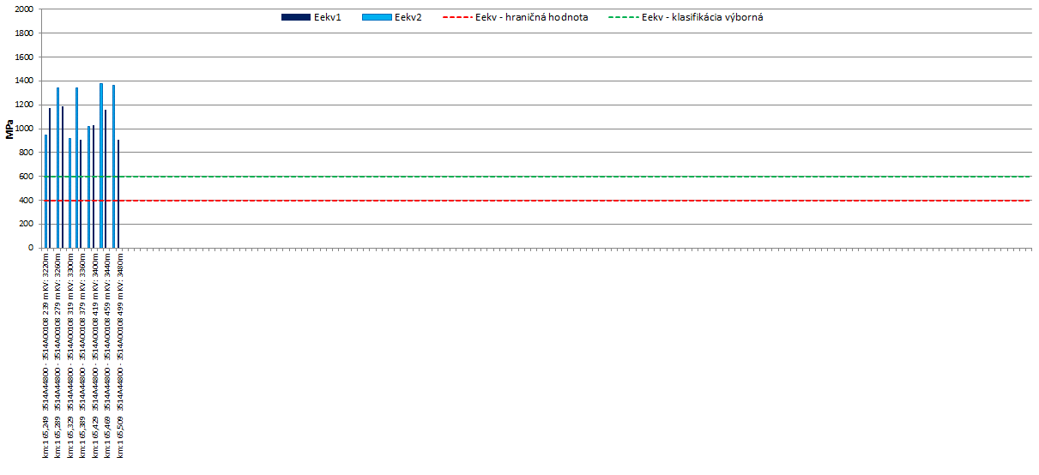

hodnoty z intervalu (0;-2) - neplatný výpočet

